Hoja1
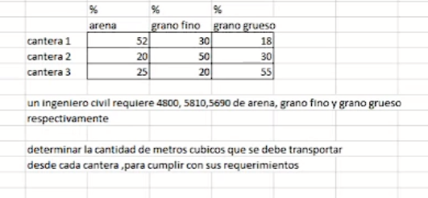
 | arena | grano fino | grano grueso |  | requiere
cantera1 | 0.52 | 0.3 | 0.18 |  | 4800
cantera2 | 0.2 | 0.5 | 0.3 |  | 5810
cantera3 | 0.25 | 0.2 | 0.55 |  | 5690

 | matriz inversa:
2.5 | -1.5 | 0 | cantera1= | 3285.000000
-0.40697674419 | 2.8023255814 | -1.3953488372 | cantera2= | 6388.4883721
-0.98837209302 | -0.33720930233 | 2.3255813953 | cantera3= | 6529.1860465

